故事前言
經濟未來數位學習系統建置計畫

一、前言
經濟未來的數位學習故事將以一個有危機的未來作為想像藍圖，這個未來的世界是高風險、高不確定、環境劇變、工作性質改變、人們渴望追求幸福而無法企求的世界。
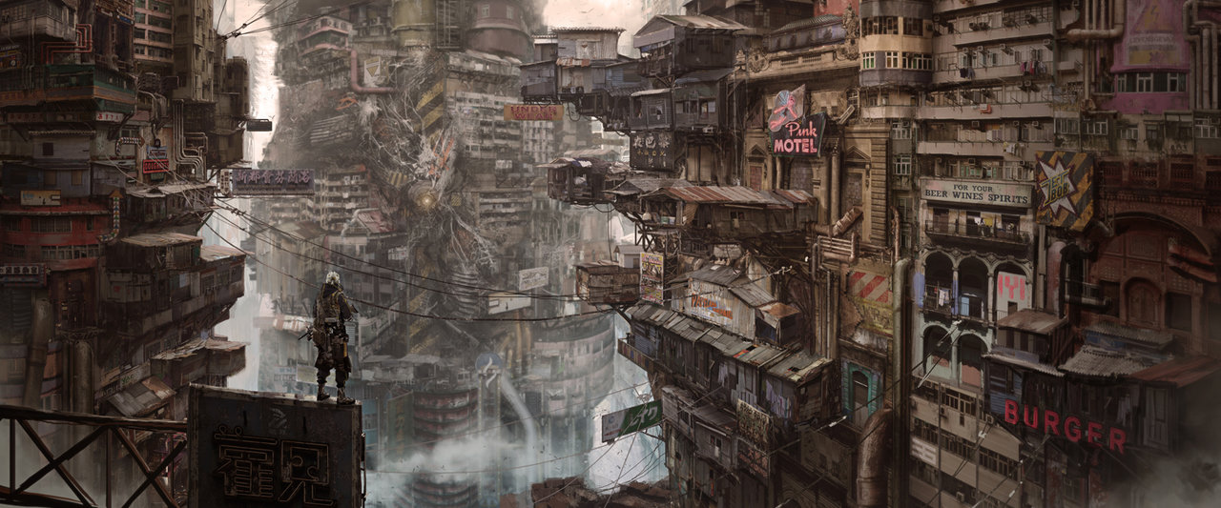

圖一 世界觀

二、故事結構
本系統為題庫型數位遊戲，將《經濟未來》一書內容加以設計成互動式遊戲之數位內容。此內容之敘事乃描繪2036年之未來社會，以主軸故事做為引導，讓學生進入故事情境，增添題庫的趣味性。開場後，則分立為六章，各自獨立，各章內亦有小故事相連結。最後個故事在結束於同一個結局，並統計其能力趨向，授課教師可透過情節的設計，讓學生更進入本學科的知識任務與價值中。

圖二 故事架構

三、主軸故事
西元2036年，我們所生活的環境日趨艱難，金融在全球有著流動性的危機，在希臘、冰島兩國家破產後，巨大的骨牌效性讓好幾個老牌國家財務岌岌可危；極端氣候異常現象已然成為常態，能源系統瀕臨崩潰；原本被寄予希望的文化創意產業，反而造成資本主義壓垮公民社會的最後一根稻草。
我是_______，誕生在這個充滿不確定性的風險世界，人與人之間的信任已經崩壞，民主制度隨著經濟系統的失靈而失速，我每天過著沒有保障的生活，沒有幸福的生活。但是，就在某一天，一切似乎可以扭轉了！
當時，我正在淡江大學的古老圖書館裡準備期末考，好幾個科目都在討論如何解決當下的經濟問題。當我想著：「20年前為何不好好改善社會，害我今天過的這麼慘」時，順著滿是灰塵的書架望去，看到了六本發著奇妙光芒的書，書背上寫著「世界之書」、「心之書」、「綠寶之書」、「機械之書」、「創造之書」、「幸福之書」（暫定）。我拿起《世界之書》，從夾頁裡掉下了一張泛黃的紙條，上頭的字跡難辨，吃力地讀著：「讀完此六本魔法書，將可翻轉世界」。才翻幾頁，就被裏頭預言般的知識震驚，這不就是解決的辦法嗎！
閱讀越是驚喜，不知不覺地陷入了這六本書的世界裡…

● 請選擇你想學習哪一本魔法書？（選擇鍵）

四、六大支線故事
各章節之前，需要一則小的故事敘事，幫助學生進入未來世界的情境幻想中，為支線故事。需授課教師設計與各章節有關的遊戲故事。
此外，進入題庫後，需授課教師根據核心能力設計題目。未來學門共有「全球視野」、「洞悉未來」、「獨立思考」之核心能力，且下設各能力之具體目標，在建構題庫時，將配合各能力具體目標設計問題，試圖測驗出學生在各核心能力的學習裝況與趨向。預計各核心能力6題，共18題。

